竞品流量来源
1 |  |  | 2 |  |  | 3 |  |  | 4 |  |  | 5 |  |  | 6 |  |  | 7 |  |  |  | 8 |  |  | 9 |  |  | 10 |  |  | 11 |  |  | 12 |  |  | 13 |  |  | 14 |  |  | 15 |  |  | 16 |  |  | 17 |  |  | 18 |  |  | 19 |  |  |  | 20 |  | 21 |  |  | 22 |  |  | 23 |  |  | 24 |  |  | 25 |  |  | 26 |  |  | 27 |  |  | 28 |  |  | 29 |  |  | 30 |  | 31
流量来源 | 竞品1 |  | 流量来源 | 竞品1 | 操作 | 流量来源 | 竞品1 | 操作 | 竞品1 | 操作 |  | 竞品1 | 操作 |  | 流量来源 | 竞品1 | 操作 | 流量来源 | 竞品1 | 操作 | 流量来源 | 竞品1 | 操作 | 流量来源 | 竞品1 | 操作 | 流量来源 | 竞品1 | 操作 | 流量来源 | 竞品1 | 操作 | 流量来源 | 竞品2 | 操作 | 流量来源 | 竞品1 | 操作 | 流量来源 | 竞品1 | 操作 | 流量来源 | 竞品1 | 操作 | 流量来源 | 竞品1 | 操作 | 流量来源 | 竞品1 | 操作 | 流量来源 | 竞品1 | 操作 | 流量来源 | 竞品1 | 操作 | 流量来源 | 竞品1 | 操作 | 流量来源 | 竞品1 | 操作 | 流量来源 | 竞品2 | 操作 | 流量来源 | 竞品3 | 操作 | 流量来源 | 竞品4 | 操作 | 流量来源 | 竞品5 | 操作 | 流量来源 | 竞品6 | 操作 | 流量来源 | 竞品7 | 操作 | 流量来源 | 竞品8 | 操作 | 流量来源 | 竞品9 | 操作 | 流量来源 | 竞品10 | 操作
 | 访客数 |  |  | 访客数 |  |  | 访客数 |  | 访客数 |  |  | 访客数 |  |  |  | 访客数 |  |  | 访客数 |  |  | 访客数 |  |  | 访客数 |  |  | 访客数 |  |  | 访客数 |  |  | 访客数 |  |  | 访客数 |  |  | 访客数 |  |  | 访客数 |  |  | 访客数 |  |  | 访客数 |  |  | 访客数 |  |  | 访客数 |  |  | 访客数 |  |  | 访客数 |  |  | 访客数 |  |  | 访客数 |  |  | 访客数 |  |  | 访客数 |  |  | 访客数 |  |  | 访客数 |  |  | 访客数 |  |  | 访客数 |  |  | 访客数
手淘搜索 | 135 |  | 手淘搜索 | 82 | 趋势 | 手淘搜索 | 100 | 趋势 | 手淘搜索 | 79 | 趋势 | 手淘搜索 | 81 | 趋势 | 手淘搜索 | 126 | 趋势 | 手淘搜索 | 103 | 趋势 | 手淘搜索 | 91 | 趋势 | 手淘搜索 | 107 | 趋势 | 手淘搜索 | 85 | 趋势 | 手淘搜索 | 69 | 趋势 | 手淘搜索 | 92 | 趋势 | 手淘搜索 | 137 | 趋势 | 手淘搜索 | 135 | 趋势 | 手淘搜索 | 94 | 趋势 | 手淘搜索 | 123 | 趋势 | 手淘搜索 | 126 | 趋势 | 手淘搜索 | 104 | 趋势 | 直通车 | 83 | 趋势 | 手淘搜索 | 85 | 趋势 | 手淘搜索 | 89 | 趋势 |  | 手淘搜索 | 81 | 趋势 | 手淘搜索 | 81 | 手淘搜索 | 65 | 趋势 | 手淘搜索 | 66 | 趋势
淘内免费其他 | 88 |  | 淘内免费其他 | 71 | 趋势 | 淘内免费其他 | 82 | 趋势 | 直通车 | 47 | 趋势 | 直通车 | 64 | 趋势 | 直通车 | 65 | 趋势 | 直通车 | 63 | 趋势 | 直通车 | 74 | 趋势 | 直通车 | 60 | 趋势 | 直通车 | 62 | 趋势 | 直通车 | 60 | 趋势 | 直通车 | 86 | 趋势 | 淘内免费其他 | 99 | 趋势 | 淘内免费其他 | 92 | 趋势 | 淘内免费其他 | 76 | 趋势 | 淘内免费其他 | 76 | 趋势 | 淘内免费其他 | 81 | 趋势 | 直通车 | 83 | 趋势 | 手淘搜索 | 78 | 趋势 | 直通车 | 46 | 趋势 | 直通车 | 53 | 趋势 |  | 直通车 | 56 | 趋势 | 直通车 | 59 | 直通车 | 56 | 趋势 | 直通车 | 64 | 趋势
直通车 | 62 |  | 直通车 | 59 | 趋势 | 直通车 | 61 | 趋势 | 淘内免费其他 | 39 | 趋势 | 淘内免费其他 | 42 | 趋势 | 淘内免费其他 | 50 | 趋势 | 淘内免费其他 | 40 | 趋势 | 淘内免费其他 | 26 | 趋势 | 淘内免费其他 | 40 | 趋势 | 淘内免费其他 | 45 | 趋势 | 淘内免费其他 | 45 | 趋势 | 淘内免费其他 | 56 | 趋势 | 直通车 | 84 | 趋势 | 直通车 | 85 | 趋势 | 直通车 | 75 | 趋势 | 直通车 | 56 | 趋势 | 我的淘宝 | 59 | 趋势 | 淘内免费其他 | 43 | 趋势 | 我的淘宝 | 31 | 趋势 | 淘内免费其他 | 38 | 趋势 | 淘内免费其他 | 39 | 趋势 |  | 我的淘宝 | 30 | 趋势 | 淘内免费其他 | 39 | 淘内免费其他 | 30 | 趋势 | 淘内免费其他 | 37 | 趋势
购物车 | 39 |  | 购物车 | 34 | 趋势 | 我的淘宝 | 34 | 趋势 | 我的淘宝 | 21 | 趋势 | 我的淘宝 | 19 | 趋势 | 我的淘宝 | 31 | 趋势 | 我的淘宝 | 27 | 趋势 | 购物车 | 22 | 趋势 | 我的淘宝 | 24 | 趋势 | 购物车 | 34 | 趋势 | 购物车 | 35 | 趋势 | 购物车 | 40 | 趋势 | 购物车 | 74 | 趋势 | 购物车 | 43 | 趋势 | 我的淘宝 | 38 | 趋势 | 我的淘宝 | 46 | 趋势 | 直通车 | 49 | 趋势 | 我的淘宝 | 30 | 趋势 | 淘内免费其他 | 29 | 趋势 | 我的淘宝 | 35 | 趋势 | 我的淘宝 | 33 | 趋势 |  | 淘内免费其他 | 30 | 趋势 | 我的淘宝 | 31 | 我的淘宝 | 22 | 趋势 | 我的淘宝 | 27 | 趋势
我的淘宝 | 27 |  | 我的淘宝 | 33 | 趋势 | 手淘试用 | 25 | 趋势 | 购物车 | 20 | 趋势 | 购物车 | 14 | 趋势 | 猫客搜索 | 17 | 趋势 | 购物车 | 25 | 趋势 | 我的淘宝 | 21 | 趋势 | 购物车 | 23 | 趋势 | 我的淘宝 | 31 | 趋势 | 我的淘宝 | 26 | 趋势 | 我的淘宝 | 38 | 趋势 | 我的淘宝 | 48 | 趋势 | 我的淘宝 | 39 | 趋势 | 购物车 | 37 | 趋势 | 购物车 | 30 | 趋势 | 购物车 | 35 | 趋势 | 购物车 | 25 | 趋势 | 购物车 | 22 | 趋势 | 购物车 | 24 | 趋势 | 购物车 | 20 | 趋势 |  | 购物车 | 17 | 趋势 | 购物车 | 15 | 购物车 | 17 | 趋势 | 购物车 | 15 | 趋势
手淘问大家 | 10 |  | 猫客搜索 | 10 | 趋势 | 购物车 | 13 | 趋势 | 猫客搜索 | 11 | 趋势 | 猫客搜索 | 12 | 趋势 | 购物车 | 14 | 趋势 | 猫客搜索 | 15 | 趋势 | 猫客搜索 | 7 | 趋势 | 猫客搜索 | 11 | 趋势 | 猫客搜索 | 11 | 趋势 | 猫客搜索 | 16 | 趋势 | 猫客搜索 | 16 | 趋势 | 猫客搜索 | 16 | 趋势 | 淘宝客 | 15 | 趋势 | 猫客搜索 | 11 | 趋势 | 猫客搜索 | 13 | 趋势 | 猫客搜索 | 18 | 趋势 | 淘宝客 | 8 | 趋势 | 手淘首页 | 4 | 趋势 | 猫客搜索 | 15 | 趋势 | 猫客搜索 | 15 | 趋势 |  | 淘宝客 | 12 | 趋势 | 猫客搜索 | 14 | 淘宝客 | 8 | 趋势 | 猫客搜索 | 12 | 趋势
淘宝客 | 8 |  | 手淘消息中心 | 6 | 趋势 | 猫客搜索 | 12 | 趋势 | 手淘试用 | 7 | 趋势 | 手淘旺信 | 5 | 趋势 | 手淘旺信 | 5 | 趋势 | 淘宝客 | 11 | 趋势 | 淘宝客 | 5 | 趋势 | 淘宝客 | 7 | 趋势 | 手淘消息中心 | 8 | 趋势 | 手淘旺信 | 7 | 趋势 | 淘宝客 | 11 | 趋势 | 手淘问大家 | 11 | 趋势 | 猫客搜索 | 8 | 趋势 | 手淘消息中心 | 7 | 趋势 | 淘宝客 | 7 | 趋势 | 淘宝客 | 11 | 趋势 | 猫客搜索 | 7 | 趋势 | 猫客搜索 | 4 | 趋势 | 淘宝客 | 8 | 趋势 | 淘宝客 | 7 | 趋势 |  | 猫客搜索 | 7 | 趋势 | 淘宝客 | 9 | 手淘问大家 | 6 | 趋势 | 淘宝客 | 7 | 趋势
猫客搜索 | 8 |  | 手淘问大家 | 6 | 趋势 | 淘宝客 | 5 | 趋势 | 手淘微淘 | 6 | 趋势 | 淘宝客 | 3 | 趋势 | 手淘问大家 | 5 | 趋势 | 手淘问大家 | 8 | 趋势 | 手淘我的评价 | 5 | 趋势 | 手淘旺信 | 6 | 趋势 | 手淘有好货 | 5 | 趋势 | 淘宝客 | 5 | 趋势 | 手淘问大家 | 8 | 趋势 | 淘宝客 | 7 | 趋势 | 手淘旺信 | 7 | 趋势 | 手淘问大家 | 6 | 趋势 | 手淘问大家 | 7 | 趋势 | 手淘问大家 | 11 | 趋势 | 手淘问大家 | 7 | 趋势 | 猫客其他店铺 | 4 | 趋势 | 猫客其他店铺 | 5 | 趋势 | 猫客其他店铺 | 7 | 趋势 |  | 手淘旺信 | 5 | 趋势 | 手淘其他店铺商品详情 | 5 | 猫客搜索 | 4 | 趋势 | 手淘我的评价 | 4 | 趋势
手淘其他店铺商品详情 | 4 |  | 淘宝客 | 4 | 趋势 | 手淘旺信 | 5 | 趋势 | 手淘消息中心 | 5 | 趋势 | 手淘试用 | 3 | 趋势 | 淘宝客 | 4 | 趋势 | 猫客其他店铺 | 5 | 趋势 | 手淘旺信 | 3 | 趋势 | 手淘问大家 | 6 | 趋势 | 手淘旺信 | 5 | 趋势 | 手淘其他店铺商品详情 | 4 | 趋势 | 手淘旺信 | 6 | 趋势 | 猫客其他店铺 | 6 | 趋势 | 手淘问大家 | 7 | 趋势 | 猫客其他店铺 | 5 | 趋势 | 手淘其他店铺商品详情 | 6 | 趋势 | 手淘旺信 | 10 | 趋势 | 手淘其他店铺商品详情 | 6 | 趋势 | 手淘旺信 | 3 | 趋势 | 手淘首页 | 4 | 趋势 | 手淘问大家 | 4 | 趋势 |  | 手淘微淘 | 4 | 趋势 | 手淘消息中心 | 5 | 手淘消息中心 | 3 | 趋势 | 手淘旺信 | 3 | 趋势
猫客其他店铺 | 3 |  | 手淘旺信 | 3 | 趋势 | 手淘首页 | 4 | 趋势 | 手淘问大家 | 5 | 趋势 | 手淘问大家 | 3 | 趋势 | 手淘首页 | 3 | 趋势 | 手淘其他店铺商品详情 | 4 | 趋势 | 手淘其他店铺商品详情 | 2 | 趋势 | 手淘其他店铺商品详情 | 4 | 趋势 | 淘宝客 | 4 | 趋势 | 手淘消息中心 | 4 | 趋势 | 手淘消息中心 | 6 | 趋势 | 手淘其他店铺商品详情 | 5 | 趋势 | 手淘其他店铺商品详情 | 6 | 趋势 | 淘宝客 | 4 | 趋势 | 手淘旺信 | 5 | 趋势 | 手淘消息中心 | 8 | 趋势 | 猫客其他店铺 | 4 | 趋势 | 手淘消息中心 | 3 | 趋势 | 手淘问大家 | 4 |  | 手淘我的评价 | 3 |  |  | 手淘问大家 | 3 |  | 手淘旺信 | 4 | 手淘我的评价 | 3 | 趋势 | 手淘问大家 | 3

 | GAVEE |  | 竞品
 | 手淘 | 付费 | 手淘 | 付费

1 | 67 | 112 | 135 | 62
2 | 60 | 84 | 82 | 59 |  | 做产品、从哪里知道好坏？ 对比。 销量=流量（流量的来源、付费+免费）引流的关键词-成交的关键词。 转化率（视觉-产品竞争力、款式、价格、颜色、材质、功能） 促销 （竞品3-5个） 售前引导转化率？？
3 | 60 | 84 | 100 | 61
4 | 58 | 55 | 79 | 47
5 | 55 | 60 | 81 | 64
6 | 114 | 62 | 126 | 65
7 | 105 | 37 | 103 | 63
8 | 69 | 42 | 91 | 74
9 | 71 | 99 | 107 | 60
10 | 66 | 87 | 85 | 62
11 | 85 | 85 | 69 | 60
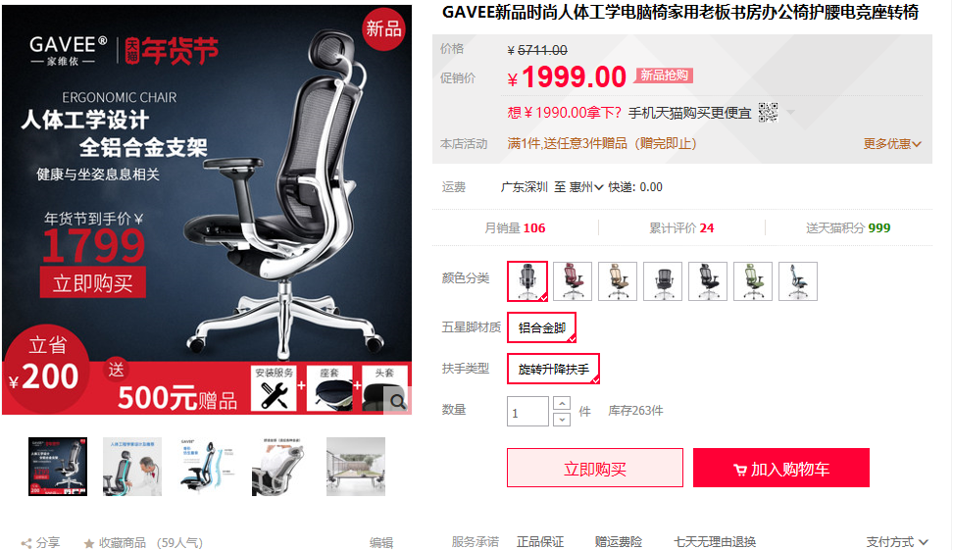
12 | 104 | 55 | 85 | 62
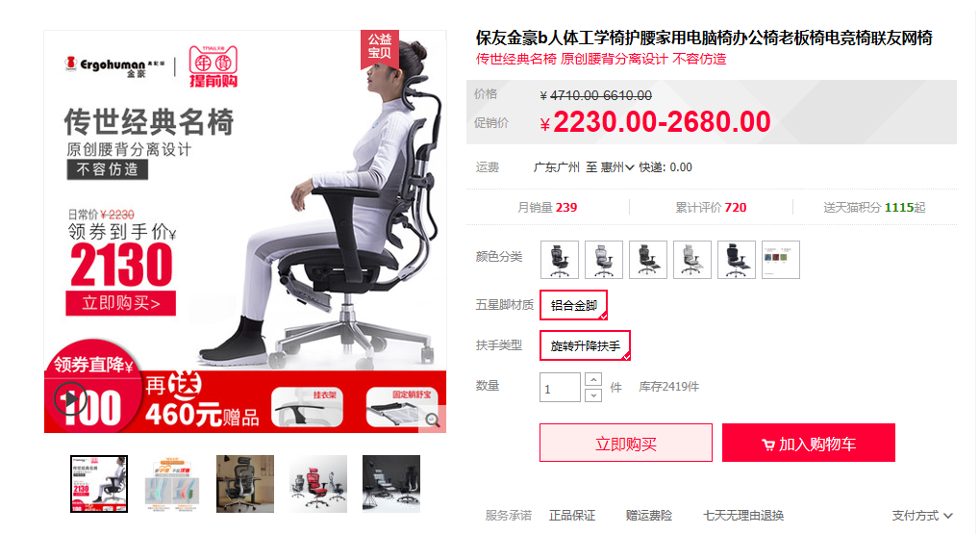
13 | 101 | 51 | 137 | 84
14 | 120 | 66 | 135 | 85
15 | 84 | 56 | 94 | 75
16 | 116 | 59 | 123 | 56
17 | 65 | 70 | 126 | 49
18 | 74 | 88 | 104 | 83
19 | 71 | 178 | 78 | 83
20 | 60 | 123 | 85 | 46
21 | 121 | 179 | 89 | 53
22 | 86 | 202 | 81 | 56
23 | 106 | 150 | 81 | 59
24 | 88 | 165 | 65 | 56
25 | 83 | 135 | 66 | 64
26
27
28
29
30

